Karte
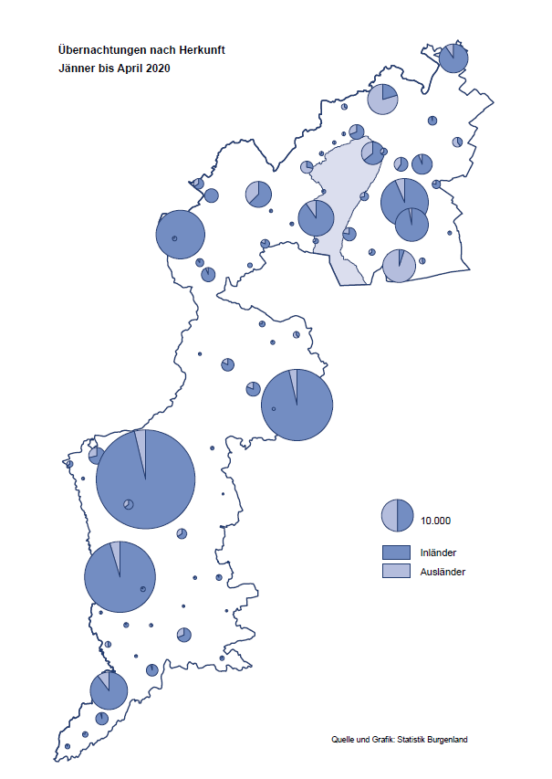

Bgld
Ankünfte nach Unterkunftsart |  |  |  |  |  |  |  | Übernachtungen nach Unterkunftsart |  |  |  |  |  |  |  | Daten für Grafik 2:
April 2020 |  |  |  |  |  |  |  | April 2020 |  |  |  |  |  |  |  |  | Monat | 2020 | 2019 | Ø 2009-2019 | 2019 | 2018 | 2017 | 2016 | 2015 | 2014 | 2013 | 2012 | 2011 | 2010 | 2009

Unterkunftsart | Ankünfte |  |  |  |  |  |  | Unterkunftsart | Übernachtungen |  |  |  |  |  |  |  |  | 366,214 | 3,144,232 | 2,972,916 | 3,144,232 | 3,050,564 | 3,092,657 | 3,084,025 | 2,914,691 | 2,912,637 | 2,853,243 | 2,938,655 | 2,933,357 | 2,911,034 | 2,866,984
 | Inländer |  | Ausländer |  | insgesamt |  |  |  | Inländer |  | Ausländer |  | insgesamt
 | 2019 | 2020 | 2019 | 2020 | 2019 | 2020 | % |  | 2019 | 2020 | 2019 | 2020 | 2019 | 2020 | % | Jänner | 1 | 145,353 | 142,561 | 136,069 | 142,561 | 145,246 | 145,386 | 144,674 | 134,038 | 133,981 | 132,179 | 136,230 | 128,519 | 131,684 | 122,258
 |  |  |  |  |  |  |  |  |  |  |  |  |  |  |  | Feber | 2 | 151,431 | 140,588 | 136,576 | 140,588 | 142,295 | 142,728 | 145,581 | 135,782 | 142,631 | 131,305 | 135,387 | 132,050 | 130,518 | 123,475
Burgenland | 69,034 | 1,000 | 19,214 | 238 | 88,248 | 1,238 | -98.6% | Burgenland | 191,415 | 3,721 | 53,411 | 1,351 | 244,826 | 5,072 | -97.9% | März | 3 | 64,358 | 163,253 | 154,900 | 163,253 | 168,732 | 155,317 | 173,021 | 148,988 | 147,200 | 164,265 | 148,907 | 139,865 | 155,416 | 138,932
Gewerbl. Beherbergungsbetrieb | 49,190 | 742 | 13,626 | 109 | 62,816 | 851 | -98.6% | Gewerbl. Beherbergungsbetrieb | 109,943 | 2,072 | 35,100 | 582 | 145,043 | 2,654 | -98.2% | April | 4 | 5,072 | 244,826 | 211,740 | 244,826 | 224,025 | 232,034 | 202,440 | 201,029 | 212,756 | 185,187 | 215,698 | 211,430 | 193,387 | 206,323
5/4-Stern | 35,238 | 43 | 8,268 | 6 | 43,506 | 49 | -99.9% | 5/4-Stern | 81,118 | 148 | 22,320 | 36 | 103,438 | 184 | -99.8% | Mai | 5 |  | 283,418 | 289,160 | 283,418 | 306,488 | 278,950 | 328,809 | 292,559 | 285,056 | 297,188 | 278,023 | 257,616 | 283,574 | 289,084
3-Stern | 11,862 | 556 | 4,682 | 86 | 16,544 | 642 | -96.1% | 3-Stern | 24,509 | 1,459 | 10,675 | 471 | 35,184 | 1,930 | -94.5% | Juni | 6 |  | 353,757 | 311,846 | 353,757 | 312,160 | 347,452 | 298,750 | 304,686 | 319,646 | 276,693 | 292,628 | 343,074 | 294,830 | 286,635
2/1-Stern | 2,090 | 143 | 676 | 17 | 2,766 | 160 | -94.2% | 2/1-Stern | 4,316 | 465 | 2,105 | 75 | 6,421 | 540 | -91.6% | Juli | 7 |  | 430,134 | 420,827 | 430,134 | 431,967 | 436,808 | 437,717 | 417,086 | 403,168 | 408,674 | 409,575 | 413,893 | 419,841 | 420,238
Privatquartier nicht auf Bauernhof | 2,312 | 103 | 961 | 45 | 3,273 | 148 | -95.5% | Privatquartier nicht auf Bauernhof | 4,509 | 263 | 2,433 | 200 | 6,942 | 463 | -93.3% | Aug | 8 |  | 513,292 | 504,983 | 513,292 | 486,508 | 503,565 | 510,434 | 483,048 | 494,104 | 488,499 | 519,743 | 517,405 | 525,560 | 512,657
Privatquartier auf Bauernhof | 1,326 | 39 | 513 | 15 | 1,839 | 54 | -97.1% | Privatquartier auf Bauernhof | 2,864 | 97 | 2,021 | 49 | 4,885 | 146 | -97.0% | Sept | 9 |  | 301,838 | 285,692 | 301,838 | 294,404 | 306,558 | 299,008 | 282,739 | 260,716 | 264,879 | 291,135 | 281,631 | 278,944 | 280,762
Campingplatz | 9,958 | 0 | 2,164 | 0 | 12,122 | 0 |  | Campingplatz | 25,010 | 0 | 6,632 | 0 | 31,642 | 0 |  | Okt | 10 |  | 225,667 | 212,345 | 225,667 | 217,367 | 218,450 | 217,470 | 203,272 | 206,019 | 203,858 | 211,959 | 211,883 | 214,636 | 205,217
Kurheim der Sozialvers.träger | 451 | 38 | 3 | 0 | 454 | 38 | -91.6% | Kurheim der Sozialvers.träger | 11,051 | 532 | 47 | 0 | 11,098 | 532 | -95.2% | Nov | 11 |  | 193,867 | 174,715 | 193,867 | 183,958 | 181,241 | 179,370 | 171,475 | 171,477 | 179,421 | 179,009 | 165,174 | 163,604 | 153,273
Private und öffentliche Kurheime | 1,950 | 32 | 7 | 6 | 1,957 | 38 | -98.1% | Private und öffentliche Kurheime | 28,933 | 544 | 76 | 169 | 29,009 | 713 | -97.5% | Dez | 12 |  | 151,031 | 134,062 | 151,031 | 137,414 | 144,168 | 146,751 | 139,989 | 135,883 | 121,095 | 120,361 | 130,817 | 119,040 | 128,130
Jugendherberge | 690 | 8 | 54 | 24 | 744 | 32 | -95.7% | Jugendherberge | 1,418 | 14 | 78 | 61 | 1,496 | 75 | -95.0%
Ferienwohnung, Ferienhaus | 2,689 | 37 | 1,575 | 39 | 4,264 | 76 | -98.2% | Ferienwohnung, Ferienhaus | 6,854 | 195 | 6,365 | 290 | 13,219 | 485 | -96.3% | Überschrift1: | Übernachtungen im Burgenland 2015
Sonstige Unterkunft | 468 | 1 | 311 | 0 | 779 | 1 | -99.9% | Sonstige Unterkunft | 833 | 4 | 659 | 0 | 1,492 | 4 | -99.7% | Überschrift2: | im Vergleich zu 2015 und Ø 2005-2015

Übernachtungen im April nach Unterkunftsarten
Übernachtungen nach Monaten
 | Ø 2009-2019 | 2019 | 2020
Jänner | 136,069 | 142,561 | 145,353
Feber | 136,576 | 140,588 | 151,431
März | 154,900 | 163,253 | 64,358
April | 211,740 | 244,826 | 5,072
Mai | 289,160 | 283,418
Juni | 311,846 | 353,757
Juli | 420,827 | 430,134
Aug | 504,983 | 513,292
Sept | 285,692 | 301,838
Okt | 212,345 | 225,667
Nov | 174,715 | 193,867
Dez | 134,062 | 151,031
 |  |  |  |  |  |  |  |  |  |  |  |  |  |  |  | Daten für Grafik 1:
 |  |  |  |  |  |  |  |  |  |  |  |  |  |  |  |  | 2020 | 2019
 |  |  |  |  |  |  |  |  |  |  |  |  |  |  |  | 5/4-Stern | 184 | 103,438
 |  |  |  |  |  |  |  |  |  |  |  |  |  |  |  | 3-Stern | 1,930 | 35,184
 |  |  |  |  |  |  |  |  |  |  |  |  |  |  |  | 2/1-Stern | 540 | 6,421
 |  |  |  |  |  |  |  |  |  |  |  |  |  |  |  | Privatquartier | 609 | 11,827
 |  |  |  |  |  |  |  |  |  |  |  |  |  |  |  | Campingplatz | 0 | 31,642
 |  |  |  |  |  |  |  |  |  |  |  |  |  |  |  | Kurheim, Erhol. | 1,245 | 40,107
 |  |  |  |  |  |  |  |  |  |  |  |  |  |  |  | Sonst. Unterk. | 564 | 16,207

 |  |  |  |  |  |  |  |  |  |  |  |  |  |  |  | Kontrolle | 5,072 | 244,826

6 |  |  |  |  |  |  |  |  | 7

Übernachtungen im Burgenland im November |  |  |  |  |  |  |  |  | Übernachtungen im Burgenland 2011
nach Unterkunftsarten |  |  |  |  |  |  |  |  | im Vergleich zu 2010 und Ø 2000-2010

Gemeinde20
Die 20 Gemeinden mit den meisten Übernachtungen
April 2020

Gemeinde | Ankünfte |  |  | Übernachtungen
 | 2019 | 2020 | % | 2019 | 2020 | %

Kittsee | 210 | 60 | -71.4% | 3,269 | 703 | -78.5%
Bad Tatzmannsdorf | 8,879 | 51 | -99.4% | 43,178 | 619 | -98.6%
Neusiedl am See | 2,007 | 114 | -94.3% | 4,369 | 422 | -90.3%
Gols | 1,168 | 104 | -91.1% | 2,602 | 296 | -88.6%
Eisenstadt | 2,420 | 74 | -96.9% | 4,661 | 292 | -93.7%
Neudörfl | 374 | 73 | -80.5% | 966 | 213 | -78.0%
Klingenbach | 206 | 15 | -92.7% | 451 | 211 | -53.2%
Jois | 1,340 | 60 | -95.5% | 2,771 | 193 | -93.0%
Oberwart | 249 | 56 | -77.5% | 460 | 189 | -58.9%
Heiligenkreuz im Laf. | 347 | 45 | -87.0% | 1,353 | 177 | -86.9%
Donnerskirchen | 138 | 18 | -87.0% | 653 | 169 | -74.1%
Oberpullendorf | 480 | 159 | -66.9% | 1,001 | 165 | -83.5%
Jennersdorf | 3,257 | 16 | -99.5% | 7,332 | 154 | -97.9%
Pinkafeld | 736 | 55 | -92.5% | 1,187 | 125 | -89.5%
Illmitz | 4,198 | 15 | -99.6% | 12,146 | 114 | -99.1%
Nickelsdorf | 327 | 36 | -89.0% | 392 | 95 | -75.8%
Rust | 4,826 | 21 | -99.6% | 12,165 | 94 | -99.2%
Sankt Andrä am Zicksee | 793 | 14 | -98.2% | 6,224 | 84 | -98.7%
Rauchwart | 62 | 46 | -25.8% | 84 | 70 | -16.7%
Wallern im Burgenland | 104 | 5 | -95.2% | 305 | 64 | -79.0%

Die 10 Gemeinden mit den meisten Übernachtungen im April
 |  |  |  |  |  |  |  | Daten für Grafik: | 2019 | 2020 | 2019 | 2020
 |  |  |  |  |  |  | 1 | Kittsee | 3,269 | 703 | 1.8 | 40.0
 |  |  |  |  |  |  | 2 | Bad Tatzmannsdorf | 43,178 | 619 | 23.9 | 35.2
 |  |  |  |  |  |  | 3 | Neusiedl am See | 4,369 | 422 | 2.4 | 24.0
 |  |  |  |  |  |  | 4 | Gols | 2,602 | 296 | 1.4 | 16.8
 |  |  |  |  |  |  | 5 | Eisenstadt | 4,661 | 292 | 2.6 | 16.6
 |  |  |  |  |  |  | 6 | Neudörfl | 966 | 213 | 0.5 | 12.1
 |  |  |  |  |  |  | 7 | Klingenbach | 451 | 211 | 0.2 | 12.0
 |  |  |  |  |  |  | 8 | Jois | 2,771 | 193 | 1.5 | 11.0
 |  |  |  |  |  |  | 9 | Oberwart | 460 | 189 | 0.3 | 10.8
 |  |  |  |  |  |  | 10 | Heiligenkreuz im Laf. | 1,353 | 177 | 0.7 | 10.1
 |  |  |  |  |  |  |  | restliche Gemeinden | 180,746 | 1,757 | 100.0 | 100.0

 |  |  |  |  |  |  |  | Insgesamt | 244,826 | 5,072

16

